Feature importance
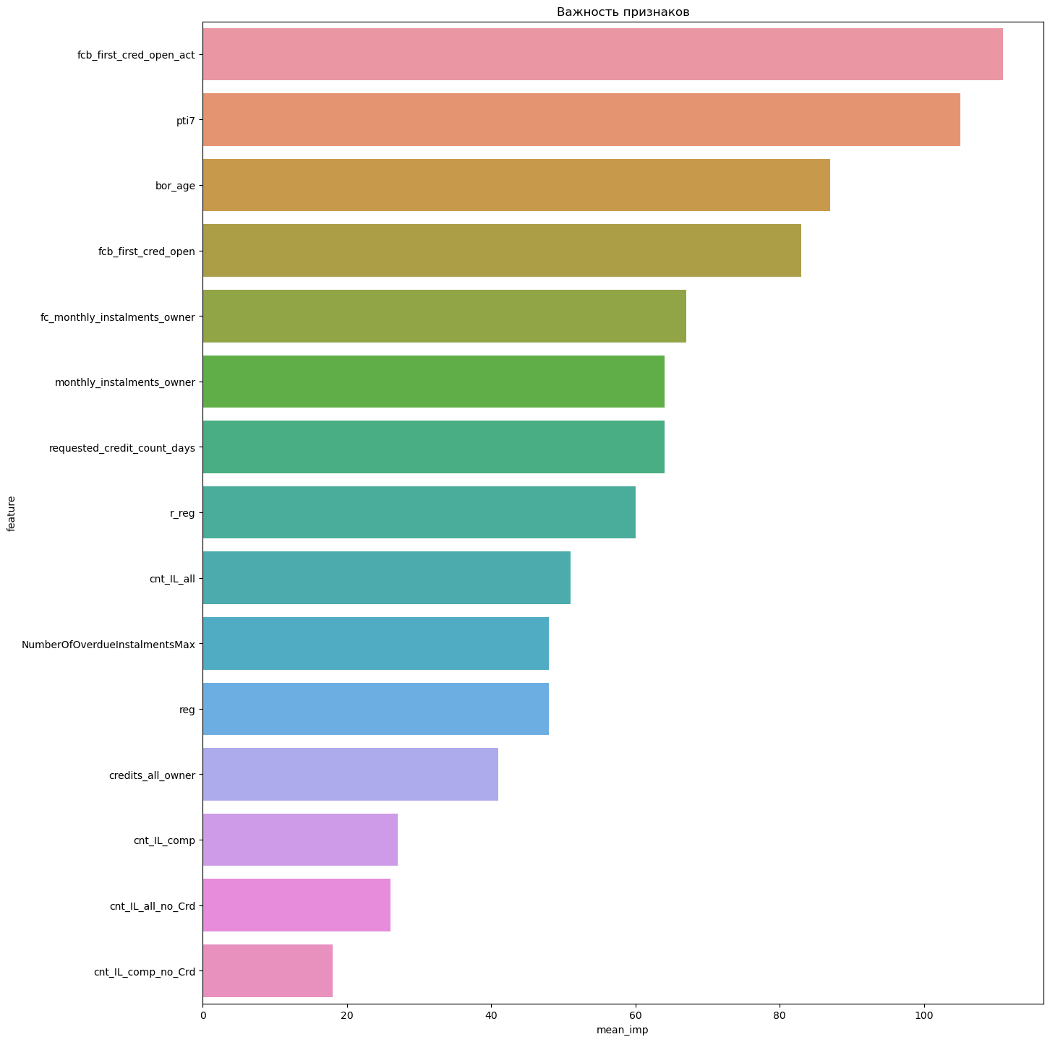

WOE behavior
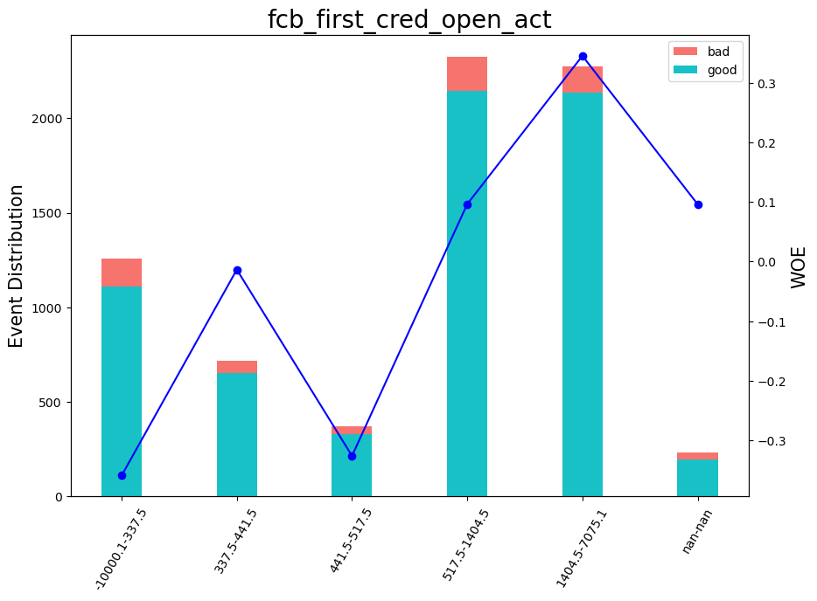

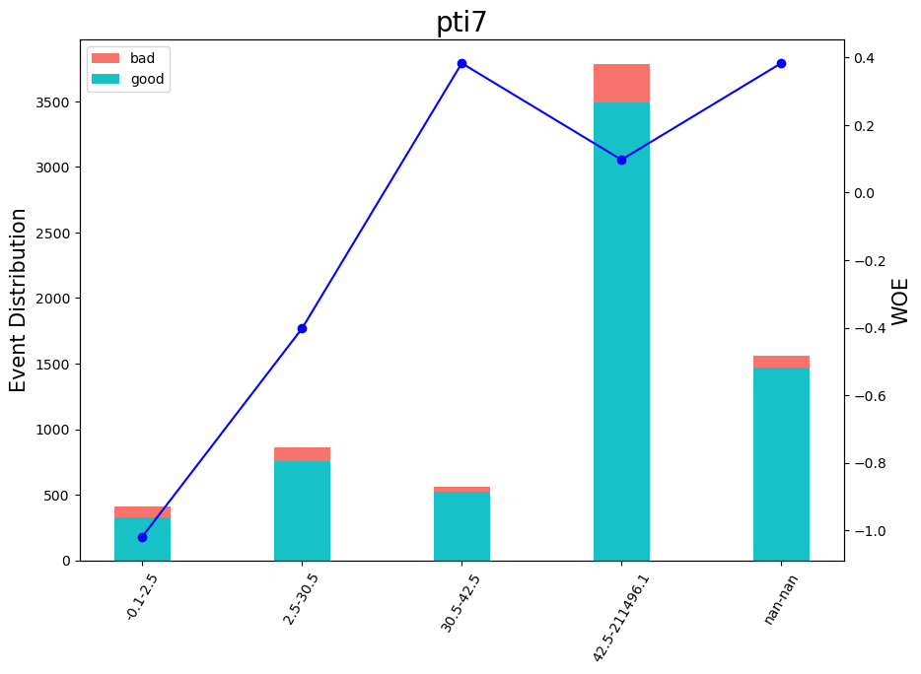

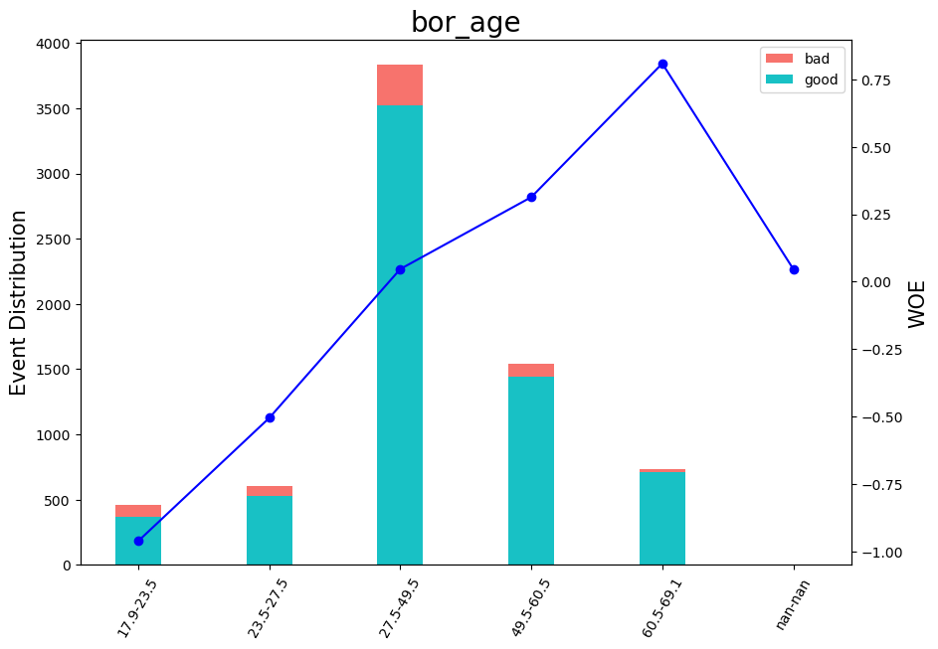

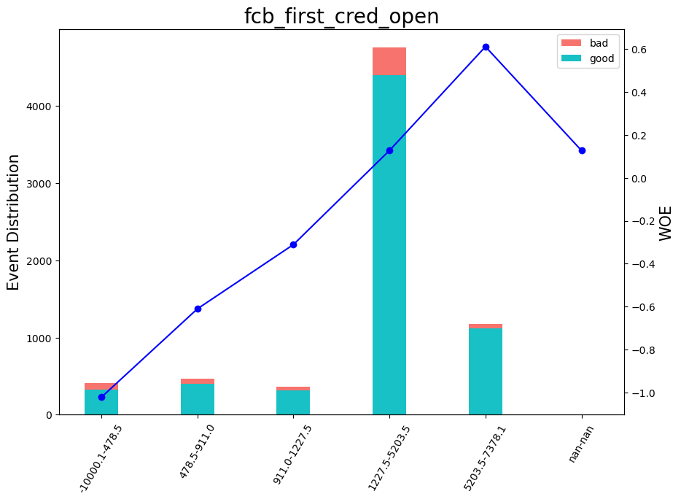

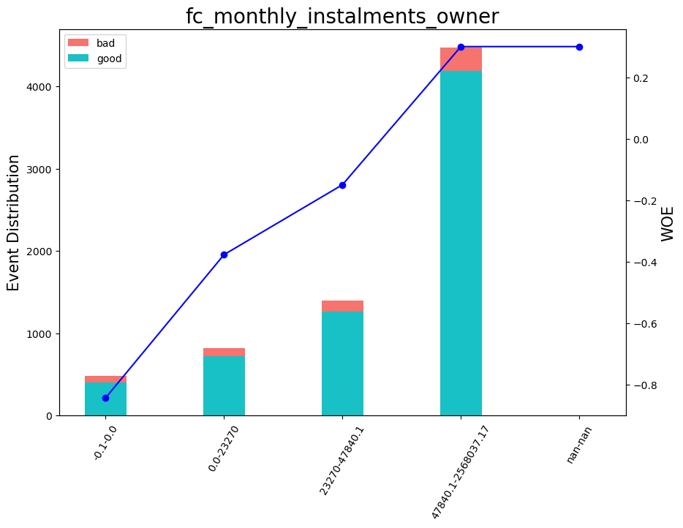



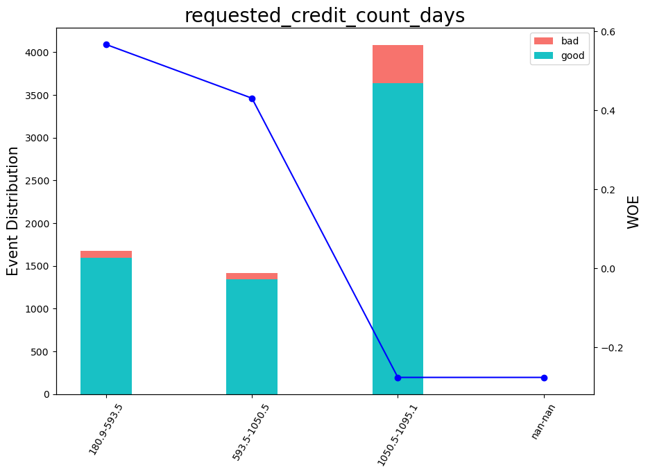

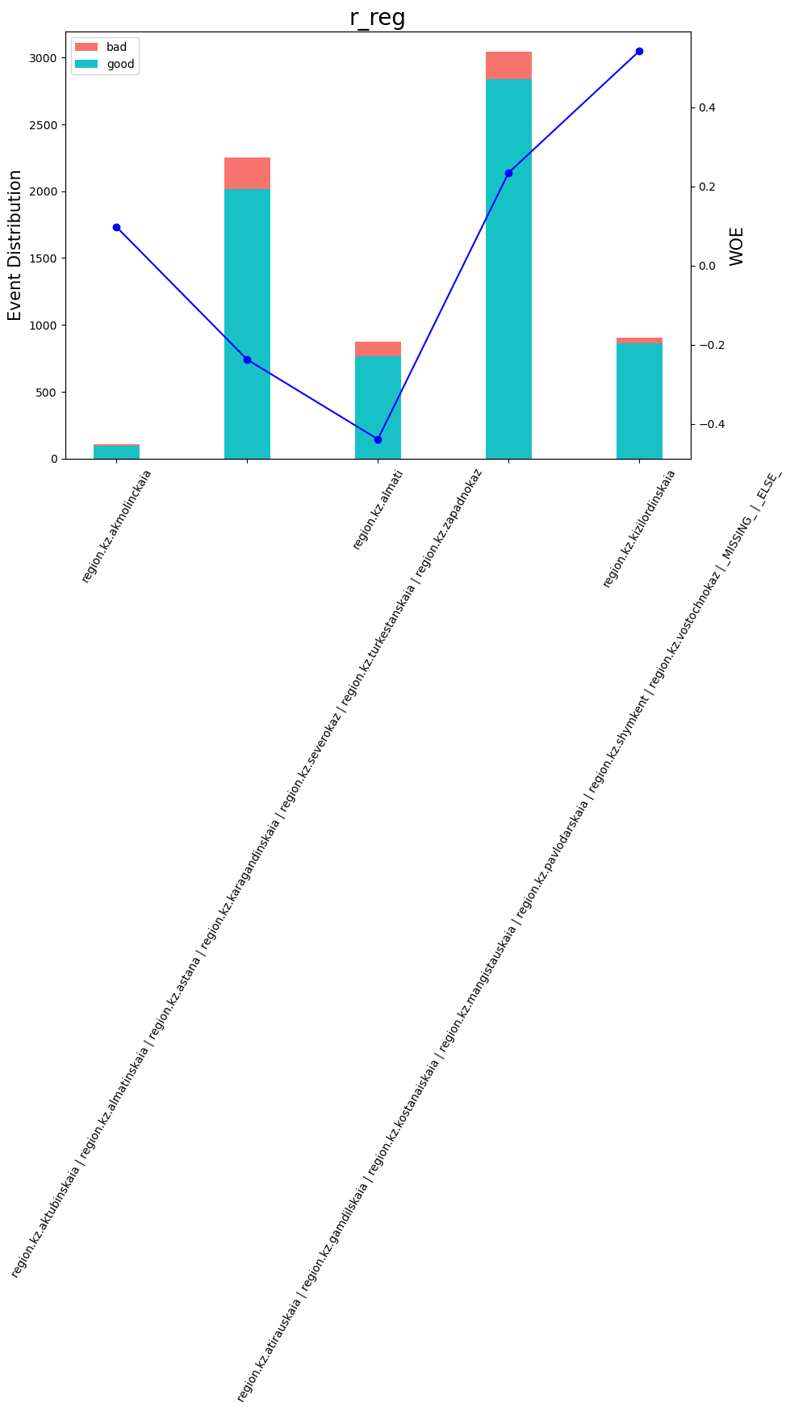

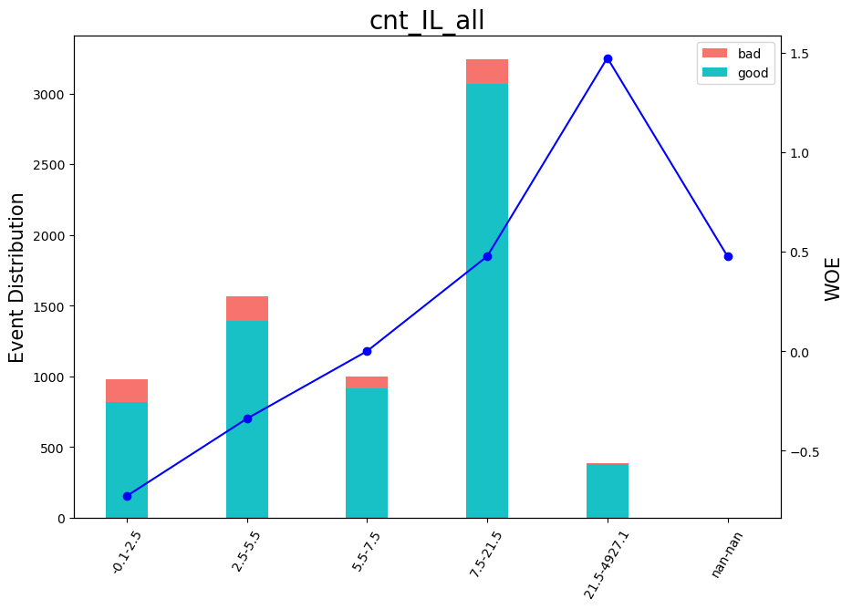

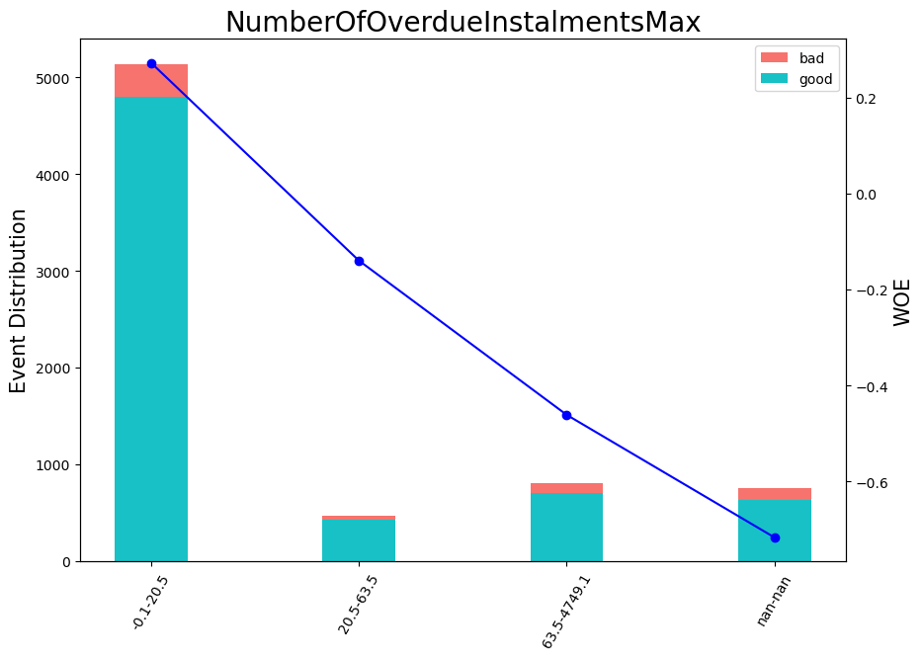

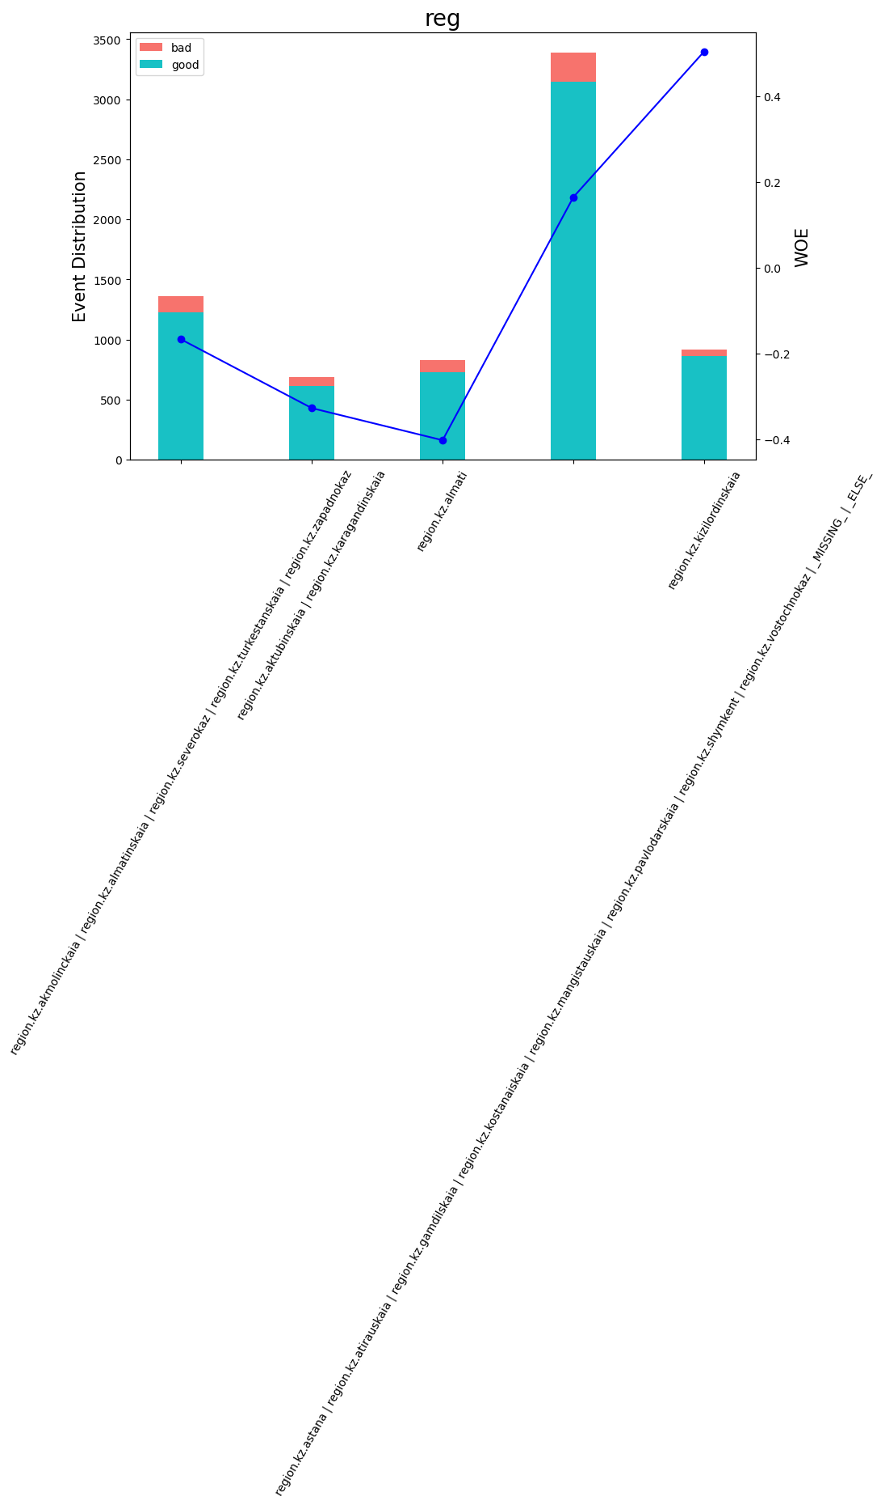

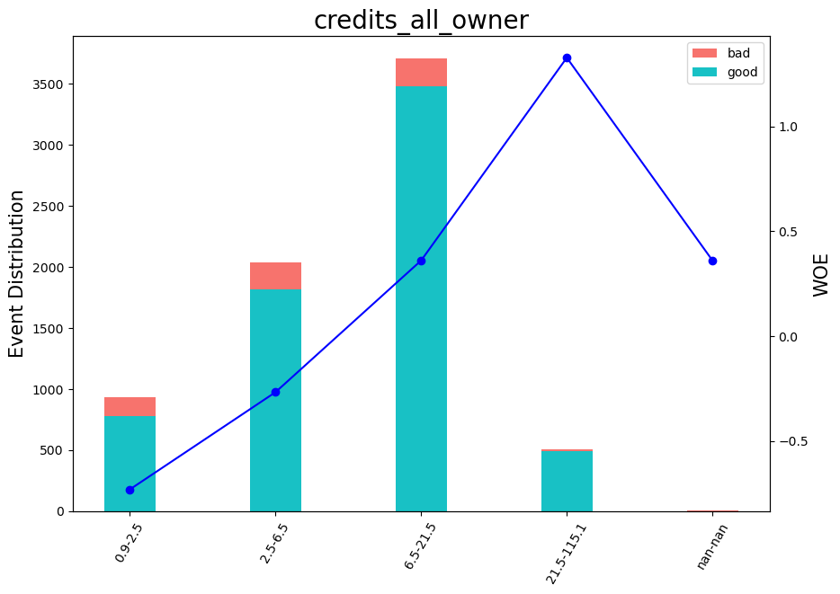

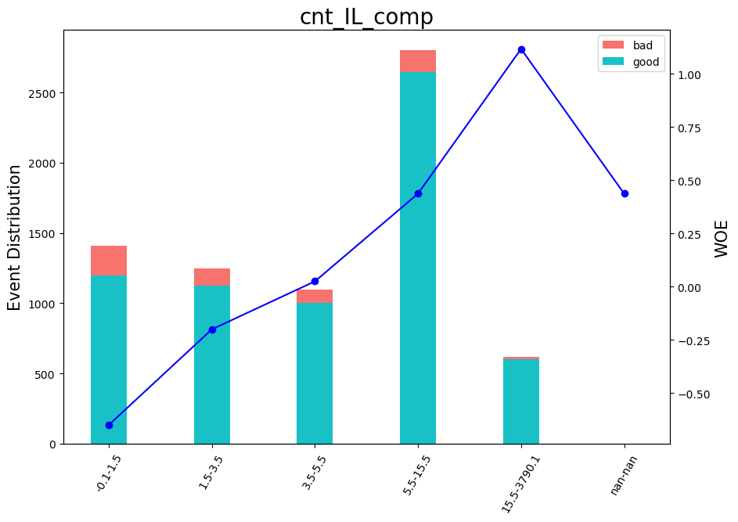

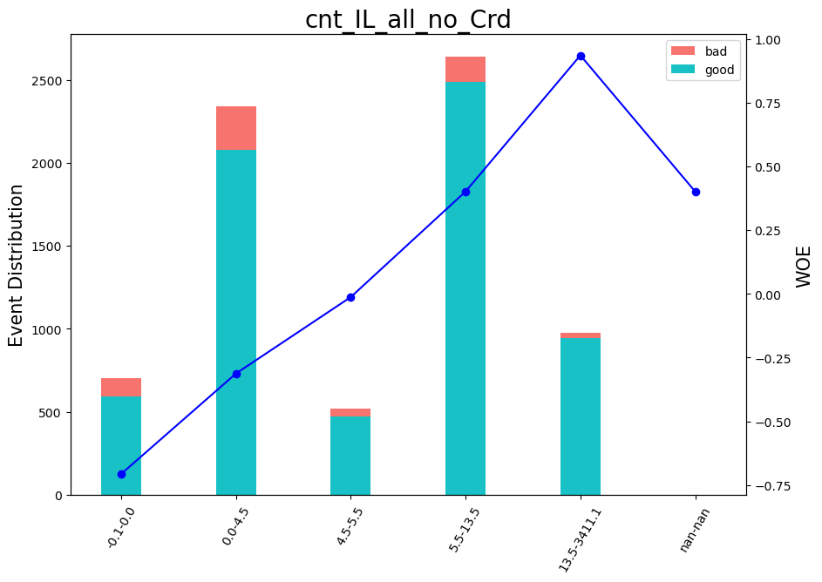

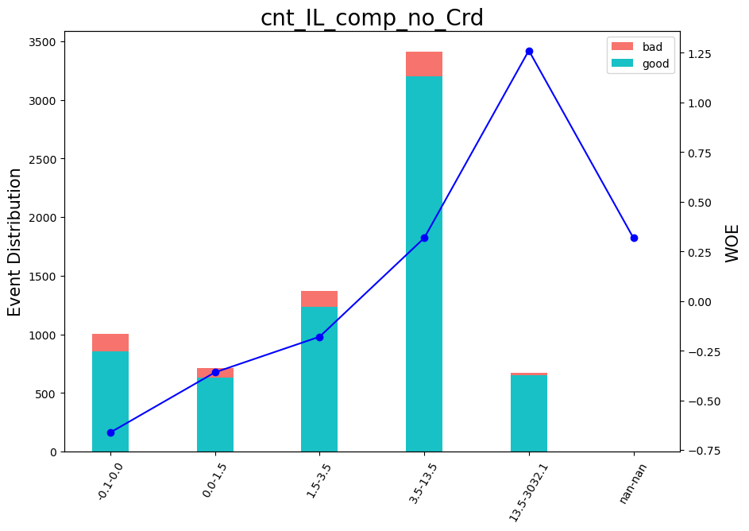

ROC Curve
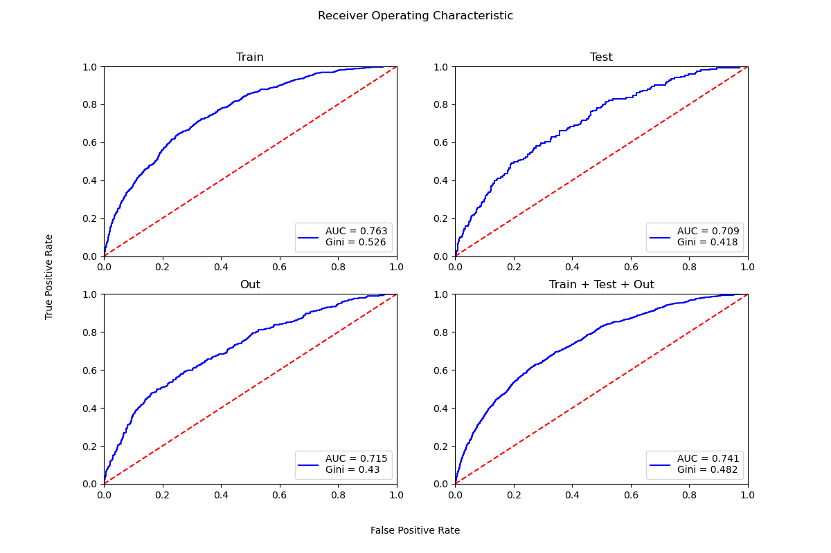

Scores by buckets
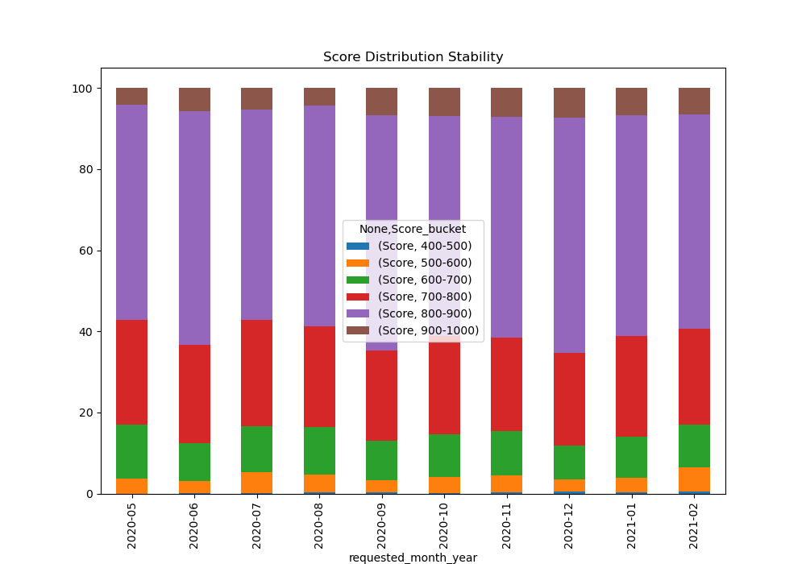
 | Score
Score_bucket | 400-500 | 500-600 | 600-700 | 700-800 | 800-900 | 900-1000
requested_month_year
2020-05 | 0 | 23 | 82 | 158 | 326 | 26
2020-06 | 1 | 17 | 56 | 143 | 341 | 34
2020-07 | 1 | 42 | 94 | 215 | 428 | 44
2020-08 | 2 | 40 | 107 | 226 | 494 | 39
2020-09 | 3 | 24 | 79 | 183 | 476 | 55
2020-10 | 1 | 41 | 111 | 255 | 567 | 73
2020-11 | 6 | 100 | 264 | 558 | 1307 | 173
2020-12 | 8 | 54 | 147 | 401 | 1020 | 128
2021-01 | 5 | 63 | 180 | 435 | 958 | 119
2021-02 | 6 | 83 | 144 | 324 | 727 | 90

Gini distribution
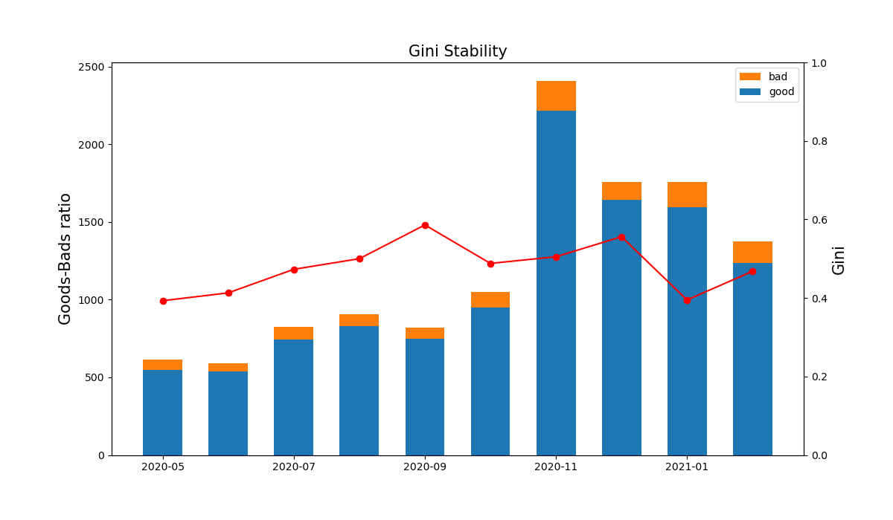
Months | Gini | Goods | Bads
2020-05 | 0.393 | 549 | 66
2020-06 | 0.413 | 538 | 54
2020-07 | 0.473 | 743 | 81
2020-08 | 0.5 | 829 | 79
2020-09 | 0.586 | 750 | 70
2020-10 | 0.488 | 952 | 96
2020-11 | 0.505 | 2216 | 192
2020-12 | 0.556 | 1641 | 117
2021-01 | 0.395 | 1594 | 166
2021-02 | 0.468 | 1236 | 138

Variables Stability
